Matrice de rigidité
 | Paramétrage |  |  | unités | conversion

Données initiales | section de la poutre S | A | 200 | mm²
sections A1 = A2 = 200 mm² | module d'élasticité (YOUNG) | E | 70 | Gpa | 70000 | Mpa | rappel 1 Mpa = 1 N/mm² 1 M = 10^6 et 1 G = 10^9
avec module d’élasticité Young E = 70GPa. | longueur de poutre | L1 | 500 | mm²
 | Ponit 1 coordonnées X | X1 | 0 | mm
 | coordonnées Y | Y1 | 300 | mm |  |  | Formulaire
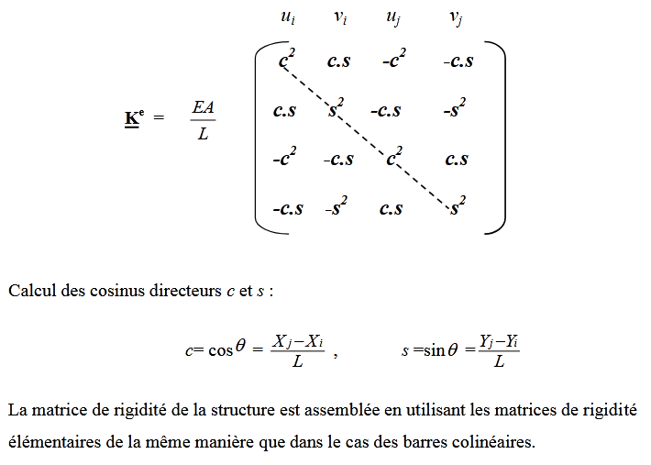
Mise en situation de la structure ( 2 poutres ) et deux supports. | Point 2 coordonnées X | X2 | 500 | mm
 | coordonnées Y | Y2 | 300 | mm
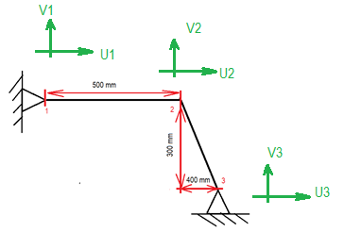
 | Point 3 coordonnées X | X3 | 900 | mm
 | coordonnées Y | Y3 | 0 | mm

 | Calcul de l'élément poutre [1,2]
 | (matrice de rigidité K)
 | (mm² X N/mm²)/mm | A.E/ L | 28000 | N/mm
 | Equation aux dimensions N/mm
 | angle de la poutre θ | θ | 0 | degrés | 0 | Rad
 |  | cos θ |  |  | 1
 |  | sin θ | 0 |  | 0

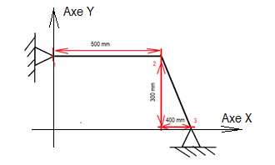
 | Calcul de cos θ1 | cos θ1 | 1
Repère de coordonnées | Calcul de sin θ1 | sin θ1
 | Calcul de l'élément poutre [2,3]

 | L2² = Y² + x ² L2 = (x² + y²)^0,5 | L2 | 500
 | calcul des composantes de la matrice K

 | Calcul de cos θ2 | cos θ2 = c | 0.8
 | calcul de sin θ2 | sin θ2 = s | -0.6 |  |  |  | Matrice K1 pour E1 . A1 / L1 x cette matrice
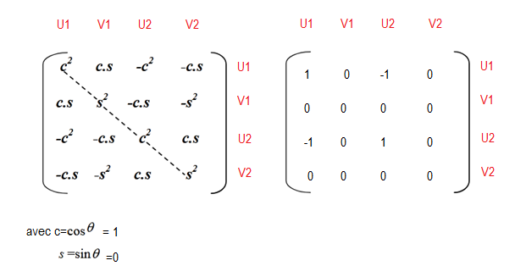
 |  | c² | 0.64
 |  | cs | -0.48
 |  | s² | 0.36

 | (mm² X N/mm²)/mm | A.E/ L | 28000 | N/mm

 | calcul de l'angle dans le triangle
 |  | Tan ( point 2) | 1.3333333333 | Rad
 |  | Tan ^-1 | 0.927295218 | 53.130102354 | Degrés
 | sin (angle point 2) = 400 / L2
 | L 2 = 400 / sin (angle point 2) | L2 | 500 | mm | OK

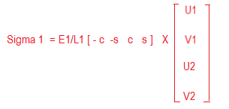
 |  | U2 | -0.57 | mm
 |  | V2 | -1.96 | mm
 |  | E1/L1 | 140
 |  | c . U2 | -0.456 |  |  |  | Matrice K2 pour E2 . A2 / L2 x cette matrice
 |  | s.V2 | 1.176
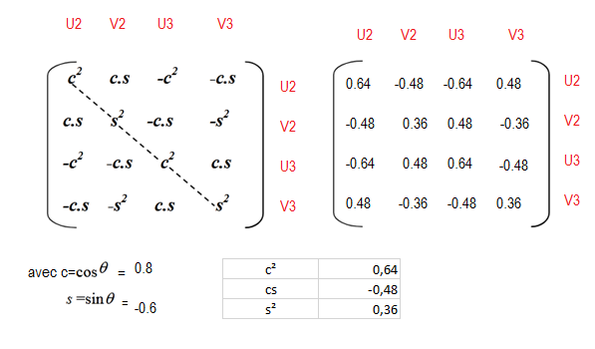
 |  | σ1 | -75.07584 | N/mm²

 |  | U2 | -0.57 | mm
 |  | V2 | -1.96 | mm
 |  | E1/L1 | 140
 |  | c . U2 | -15960
 |  | s.V2 | 0
 |  | σ1 | 0 | N/mm²
 |  | c | 0.6
 |  | s | 0.8
 |  | U1 | 0.056 | mm
 |  | V1 | -0.187 | mm
 |  | E1/L1 | 266.66666667
 |  | c.U1 | -0.0336
 |  | s.V2 | 0.1496
 |  | σ1 | 47.893333333 | N/mm²

 |  | U2 | -0.57 | mm
 |  | V2 | -1.96 | mm
 |  | E1/L1 | 266.66666667
 |  | c . U2 | 42.7932288
 |  | s.V2 | 0
 |  | σ1 | 0 | N/mm²

